RECHERCHE
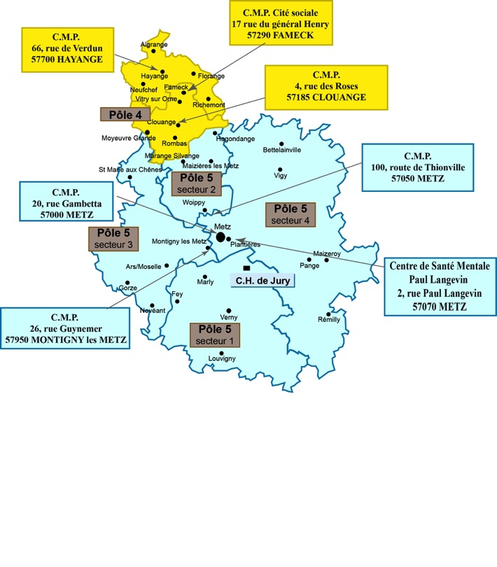
V1 - Avril 2020 (document de travail, en attente de validation)
 |  | ORIENTATION VERS UN CMP
 |  | Renseignez ci-dessous le nom de la commune (menu déroulant) | Notice d'utilisation : Cet outil facilite l'orientation vers un Centre médico-psychologique. - Pour un habitant d'une des communes de Metz Métropole, utilisez la recherche par commune. - Pour un habitant de Metz ou Marly, utilisez la recherche par rue. |  | ➔ Accès à la vidéo explicative (tuto) : | https://youtu.be/Jq9A-PCCzPM
 | RECHERCHE PAR COMMUNE ➔ |  | CMP à contacter pour la commune trouvée
 | Commune trouvée : | JUSTEMONT | CMP 5 | Pôle 4
 |  |  | En attente d'info.
 |  |  | En attente d'info.
 |  |  | www.ch-jury.fr
 |  |  | En attente d'info.

 |  | Renseignez ci-dessous le nom de la rue (menu déroulant)
 | RECHERCHE PAR RUE À METZ ET MARLY ➔ |  | CMP à contacter pour la rue trouvée
 | Rue trouvée : | 11ème d'Aviation (du) | CMP 3 | Pôle 5
 | À : | MARLY | 03 87 66 40 46
 |  |  | 26 rue Guynemer, 57950 MONTIGNY-LES-METZ
 |  |  | www.ch-jury.fr
 |  |  | Accueil et accompagnement des personnes en souffrance psychique. Soutien aux familles. Accueil téléphonique de 9h à 17h du lundi au vendredi.

Utilisation
Notice d'utilisation : Cet outil facilite l'orientation vers un Centre médico-psychologique. - Pour un habitant d'une des communes de Metz Métropole, utilisez la recherche par commune. - Pour un habitant de Metz ou Marly, utilisez la recherche par rue. | ➔ Accès à la vidéo explicative (tuto) : | https://youtu.be/Jq9A-PCCzPM

1. Sélectionnez la cellule à droite de "RECHERCHE PAR COMMUNE"

2. Renseignez le nom de la commune

3. Validez par la touche d'entrée ↵
La cellule en dessous indique la commune trouvée.
Les informations du CMP correspondant à la commune trouvée sont disponibles.

À noter : l'absence de réponse dans le champ "trouvé" indique que le nom renseigné est mal orthographié.

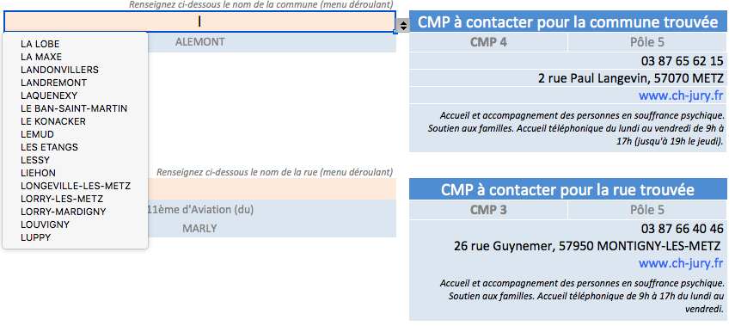
Astuce : La ou les premières lettres de la commune recherchée donnent accès à un menu déroulant dans lequel il suffit de sélectionner celle recherchée.

